Black cable EBL128

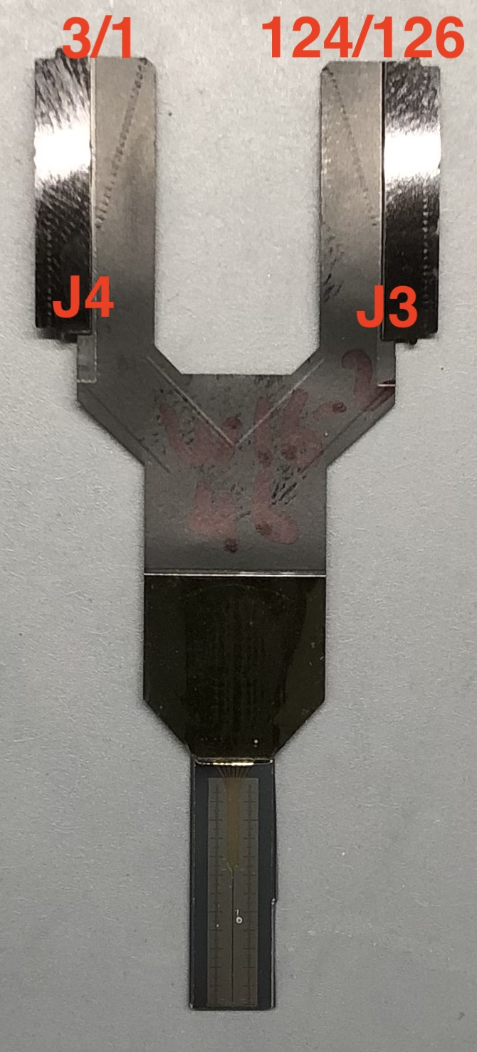

Pad # | X, um | Y, um | SG ch#
1 | 0 | 0 | 125
2 | -21.4 | 23.25 | 12
3 | 21.4 | 23.25 | 118
4 | 0 | 46.6 | 120
5 | -21.4 | 69.85 | 18
6 | 21.4 | 69.85 | 123
7 | 0 | 93.2 | 127
8 | -21.4 | 116.45 | 14
9 | 21.4 | 116.45 | 117
10 | 0 | 139.8 | 89
11 | -21.4 | 163.05 | 21
12 | 21.4 | 163.05 | 111
13 | 0 | 186.4 | 93
14 | -21.4 | 209.65 | 25
15 | 21.4 | 209.65 | 115
16 | 0 | 233 | 92
17 | -21.4 | 256.25 | 32
18 | 21.4 | 256.25 | 96
19 | 0 | 279.6 | 119
20 | -21.4 | 302.85 | 7
21 | 21.4 | 302.85 | 102
22 | 0 | 326.2 | 108
23 | -21.4 | 349.45 | 0
24 | 21.4 | 349.45 | 106
25 | 0 | 372.8 | 105
26 | -21.4 | 396.05 | 38
27 | 21.4 | 396.05 | 113
28 | 0 | 419.4 | 110
29 | -21.4 | 442.65 | 34
30 | 21.4 | 442.65 | 109
31 | 0 | 466 | 107
32 | -21.4 | 489.25 | 35
33 | 21.4 | 489.25 | 90
34 | 0 | 512.6 | 100
35 | -21.4 | 535.85 | 42
36 | 21.4 | 535.85 | 91
37 | 0 | 559.2 | 98
38 | -21.4 | 582.45 | 44
39 | 21.4 | 582.45 | 87
40 | 0 | 605.8 | 112
41 | -21.4 | 629.05 | 46
42 | 21.4 | 629.05 | 85
43 | 0 | 652.4 | 116
44 | -21.4 | 675.65 | 49
45 | 21.4 | 675.65 | 83
46 | 0 | 699 | 121
47 | -21.4 | 722.25 | 51
48 | 21.4 | 722.25 | 81
49 | 0 | 745.6 | 114
50 | -21.4 | 768.85 | 53
51 | 21.4 | 768.85 | 78
52 | 0 | 792.2 | 124
53 | -21.4 | 815.45 | 55
54 | 21.4 | 815.45 | 76
55 | 0 | 838.8 | 126
56 | -21.4 | 862.05 | 57
57 | 21.4 | 862.05 | 74
58 | 0 | 885.4 | 122
59 | -21.4 | 908.65 | 59
60 | 21.4 | 908.65 | 72
61 | 0 | 932 | 95
62 | -21.4 | 955.25 | 61
63 | 21.4 | 955.25 | 70
64 | 0 | 978.6 | 16
65 | -21.4 | 1001.85 | 28
66 | 21.4 | 1001.85
67 | 0 | 1025.2 | 10
68 | -21.4 | 1048.45 | 26
69 | 21.4 | 1048.45 | 99
70 | 0 | 1071.8 | 4
71 | -21.4 | 1095.05 | 24
72 | 21.4 | 1095.05 | 101
73 | 0 | 1118.4 | 9
74 | -21.4 | 1141.65 | 62
75 | 21.4 | 1141.65 | 103
76 | 0 | 1165 | 2
77 | -21.4 | 1188.25 | 60
78 | 21.4 | 1188.25 | 65
79 | 0 | 1211.6 | 33
80 | -21.4 | 1234.85 | 58
81 | 21.4 | 1234.85 | 67
82 | 0 | 1258.2 | 31
83 | -21.4 | 1281.45 | 56
84 | 21.4 | 1281.45 | 69
85 | 0 | 1304.8 | 5
86 | -21.4 | 1328.05 | 54
87 | 21.4 | 1328.05 | 71
88 | 0 | 1351.4 | 1
89 | -21.4 | 1374.65 | 52
90 | 21.4 | 1374.65 | 73
91 | 0 | 1398 | 3
92 | -21.4 | 1421.25 | 50
93 | 21.4 | 1421.25 | 75
94 | 0 | 1444.6 | 13
95 | -21.4 | 1467.85 | 48
96 | 21.4 | 1467.85 | 77
97 | 0 | 1491.2 | 6
98 | -21.4 | 1514.45 | 47
99 | 21.4 | 1514.45 | 79
100 | 0 | 1537.8 | 29
101 | -21.4 | 1561.05 | 45
102 | 21.4 | 1561.05 | 80
103 | 0 | 1584.4 | 27
104 | -21.4 | 1607.65 | 43
105 | 21.4 | 1607.65 | 82
106 | 0 | 1631 | 17
107 | -21.4 | 1654.25 | 41
108 | 21.4 | 1654.25 | 84
109 | 0 | 1677.6 | 20
110 | -21.4 | 1700.85 | 39
111 | 21.4 | 1700.85 | 86
112 | 0 | 1724.2 | 22
113 | -21.4 | 1747.45 | 37
114 | 21.4 | 1747.45 | 88
115 | 0 | 1770.8 | 19
116 | -21.4 | 1794.05 | 36
117 | 21.4 | 1794.05 | 64
118 | 0 | 1817.4 | 8
119 | -21.4 | 1840.65 | 40
120 | 21.4 | 1840.65 | 104
121 | 0 | 1864 | 15
122 | -21.4 | 1887.25 | 30
123 | 21.4 | 1887.25 | 97
124 | 0 | 1910.6 | 11
125 | -21.4 | 1933.85 | 23
126 | 21.4 | 1933.85 | 66
127 | 0 | 1957.2 | 94
128 | -21.4 | 1980.45 | 63
129 | 21.4 | 1980.45 | 68

